Sheet1
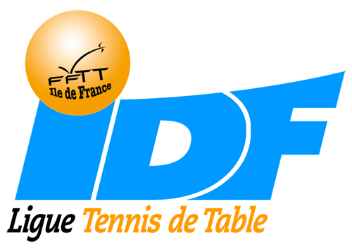
 | LIGUE REGIONALE DE L'ILE-DE-FRANCE
 | 1 rue de la Poterie - 93200 SAINT-DENIS - Tél. : 01 55 87 26 90



club : |  | n° de téléphone :
n° club : |  | Email :
nom du référent :
 |  | date :

 | Désignation | Prix unitaire | Quantité | Prix unitaire | Total
 |  | catalogue TTC | boites | après remise | TTC

 | G40+ compétition | 22,90€ la boite de 12 balles |  | 15.90 € | 0.00 €

 | Master quality G40+ entraînement | 49,90€ la boite de 72 balles |  | 34.90 € | 0.00 €

 |  |  | Total |  | 0.00 €

 | La commande sera à retirer chez Friendship Sport, 6 rue du Moulinet, 75013 Paris, tél.01 45 80 90 55

 | Bon de commande à renvoyer à l'adresse suivante : |  | directeur.liguett@fftt-idf.com

